Hoja1
1° mes | S1 | Fecundacion
 |  | Segmentacion: Dos células
 |  | Formacion de la mórula

 |  | Implantación

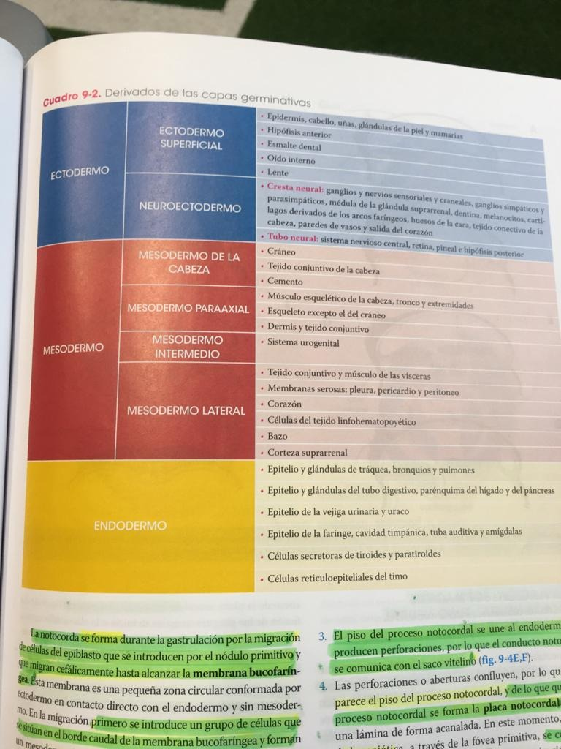
 | S2 | Embrion parcialmente inmerso | Diferenciacion en trofoblasto y cincitotrofoblasto | Division en disco bilaminar (hipoblasto y epiblasto)
 |  | Periodo de lagunas | Formacion de la cavidad exocelomica

 |  | Aparicion del mesodermo extraembrionario | Formacion de sinusoides, las lagunas se llenan de sangre | Inicio de la circulación placentaria

 |  | Formacion de la cavidad corionica | Desaparece herida de implantacion | Formacion de vellosidades primarias | Aparicion del pedunculo de fijacion

 | S3: Gastrulación | Formacion de la linea primitiva en epiblasto que origina al nodo primitivo. El nodo se invagina y surge el endodermo y mesodermo. Epidermo se convierte en ectodermo | Aparicion de la notocorda desde el endodermo | Establecimiento de ejes corporales. D16 celulas cardiacas progenitoas migran por la linea primitva hacia el craneo y se crea el CCP | Aparicion de vellosidades terciarias
 |  |  |  |  | Se especifican las estructuras del corazon | Divsion del mesodermo en pariaxial y parietal | Aparicion del alantoides
 |  | SNC Surge del ectodermo. PLACA NEURAL | Cabeza y cuello | S.Cardiovascular | S.Respiratorio | A.Digestivo | Urogenital
 |  | ECTODERMO | Mesodermo Paraaxial, de la placa lateral, cresta neural, placodas ectodermicas |  |  | Endodermo/Mesodermo Esplacnico | Mesodermo
 |  |  |  |  |  | Aparucion de la yema hepática y el coledoco | Migracion de las celulas germinales primordiales hacia la pared del saco vitelino

 |  |  |  |  |  |  | Formacion de los pliegues en la membrana cloacal
 | S4 | Aparicion de los nervios raquideos (S4) | Inicio de la formacion de la cara (4°-5). Aparicion del los arcos faringeos. Inicio de la formacion de la tiroides y la lengua | El corazon empieza a latir D22 | Inicio de la diferenciacion pulmonar | Se separa el esofago de intestino | Las celulas germinales primordiales vuelven a migrar por el mesenterio
 |  |  |  | EL tubo cardiaco se expande y se dobla |  | Se empieza a formar el estomago
 |  |  |  | El tubo cardiaco se pliega
 |  | Cierre del polo anterior del tubo neural |  |  |  | Formacion de la yema heparica

 |  | Cierre del polo posterior del tubo neural | Aparicion de la lengua S4Formacion de arcos branquiales S4-5. Formacion de la glandula paratiroidea S5 inferior. Hendiduras faringeas S5 | Formacion del asa cardiaca d28. Aparicion del semptum primum. Aparicion de las almohadillas cardiacas |  |  | Inicio de la division del seno urogenital. Surgimiento e involucion de los pronefros. Aparicion de las celulas de Sertoli en el ARM
2° mes | S5 | Division de las vesiculas cerebrales |  | Formacion de los arcos aorticos 30 días Inicio del sistema vascular d30 Cerrado del ostium primum d33 Aparicion del foramen oval 33-37 Division de ventriculos, final de S5 | Periodo pseudoglandular: aparicion de bronquios terminales pero no de bronquiolos respiratorios o de alveolos. Semanas 5 a 16 | Dobles pleurocardial. Suspension de los intestinos desde el peritoneo absominal. Aparicion del primordio del bazo | Aparicion de los mesonefros. Inicio de la formacion de los metanefros. Llegada de las celulas germinales primarias a las gonadas
 | S6 |  | Formacion de las prominencias (42 aprox) | Final de la formacion de tabiques cardiacos (d37) |  | Rotacion intestinal | Aparicion de las nefronas. Desaparicion total de los pronefros. Inicio de la desaparicion de los mesonefros. Aparicion de las celulas germinales primordiales
 | S7 |  | Descenso final de la tiroides. Asenso de crestas palatinas |  |  | Al final la membrana cloacal se rompe | Fin de la division del seno urogenital. Inicio de la diferenciacion gential. Desarrollo de los cordones corticales en la mujer.
 | S8 |  |  |  |  |  | Desaparicion total de los mesonefros. Inicio de la secrecion de testosterona por parte de las celulas de Leydig
3° mes | S9 |  |  |  |  | M2: la luz del duodeno desaparece. Regresa poco despues | Inicio de la secrecion de orina. Formación de la prostata en hombres y de las glandulas uretrales y parauretrales en mujeres. Fusion de los pliegues uretrales en el ARM. Cierre de los pliegues laterales en el hombre para crear la uretra peinana. Llegada de los testiculos a la region inguinal. Aparicion de los foliculos primarios en mujeres
 | S10 |  |  |  |  | El higado pesa alrededor del 10% del peso corporal. Las asas herniadas del intestino empiezan a regresar hacia la cavidad abdominal
 | S11
 | S12 |  | Final de la formación de la cara. Inicio del funcionamiento tiroideo |  |  | Inicio de la produccion de bilis
4° mes | S13 |  |  |  |  | Desarrollo de islotes pancreaticos | La vagina esta canalizada por completo. Extension de la uretra hasta la punta del falo
 | S14
 | S15
 | S16
5° mes | S17 |  |  |  | Periodo canicular: formacion de bronquilos terminales y de conductos alveolares. Semanas 16 a 26. El factor sufractante se empieza a producir durante la semana 20, pero en la semana 25 se tiene suficiente para poder respirar. Al final del M6 aparecen los neumocitos tipo II que producen sufractante pulmonar
 | S18
 | S19
 | S20
6° mes | S21 |  |  |  |  | Inicio de la produccion de insulina. Finalizacion de al formacion del aparato digestivo
 | S22
 | S23
 | S24
7° mes | S25
 | S26
 | S27 |  |  |  | Periodo de Sacos Terminales. Se terminan de desarrollar sacos terminales en los alveolos. Semana 26 hasta el nacimiento. Al final del M7 hay suficientes sacos alveolares y capilares para el intercambio gaseoso adecuado. En S34 el sufractante pulmonar aumenta considerablemente
 | S28 |  |  |  |  |  | Migracion de los testiculos por el canal inguinal
8° mes | S29
 | S30
 | S31
 | S32
9° mes | S33 |  |  |  |  |  | Llegada de los testiculos al escroto
 | S34
 | S35
 | S36
 |  |  |  |  | Periodo alveolar: despues del nacimiento. Desde los 8 meses hasta la niñes, maduracion de alveolos.

